Descrizione
Click qui per la Matrice Acquisti
PROGETTO FAB-LAB
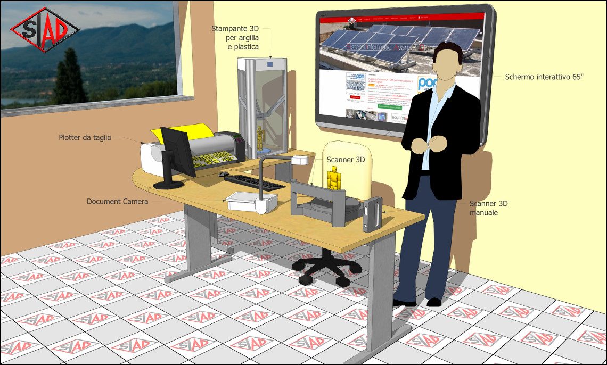
OBIETTIVI E FINALITÀ DELLA SOLUZIONE
Realizzare uno spazio multifunzione per la realizzazione di prototipi tridimensionali, partendo dalla scansione di oggetti reali, con la modifica tramite software 3D, fino alla realizzazione di oggetti in vari materiali.

LA SOLUZIONE È COMPOSTA DA:
n°1 Stampante 3D in grado di stampare sia plastica che argilla.
n°1 plotter da taglio per la realizzazione di adesivi da applicare sugli oggetti realizzati.
n°1 Schermo Interattivo 65" Ultra- HD per la spiegazione dei contenuti interattiva.
n°1 PC con monitor LCD Ultra-HD integrato per la elaborazione CAD.
n°1 Scanner 3D automatico per la scansione precisa di piccoli oggetti.
n°1 Scanner 3D manuale per la scansione di grandi oggetti.
n°1 document camera per cattura e la visualizzazione interattiva dei contenuti.
n°1 Tavolo ad angolo per disporre comodamente tutte le attrezzature.

Click qui per la Matrice Acquisti

